Estadísticas
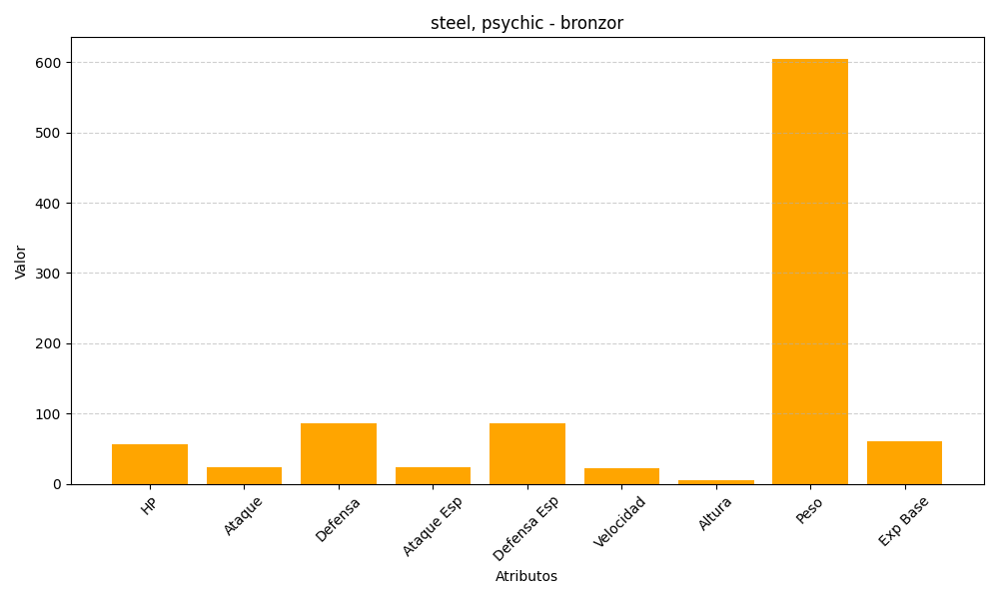
ID | Nombre | Tipo | HP | Ataque | Defensa | Ataque Especial | Defensa Especial | Velocidad | Altura | Peso | Experiencia Base
436 | bronzor | steel, psychic | 57 | 24 | 86 | 24 | 86 | 23 | 5 | 605 | 60

